상품제안서
곤룡포나전가죽명함지갑+삼족오자개USB 2종세트 | 상품코드: S37397

 |  |  |  |  |  |  | 02-713-8555 | www.synergygift.co.kr
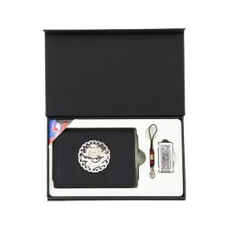

【상세/제작정보】

【인쇄/포장옵션】 | 레이저, 불박 / 포장지포장

【공급단가】 | 수량 | 10~ | 50~ | 100~ | 300~ | 500~
*VAT별도 | 8G세트 | 43,750원 | 42,700원 | 40,950원 | 39,900원 | 38,850원
 | 16G세트 | 47,500원 | 46,360원 | 44,460원 | 43,320원 | 42,180원
 | 32G세트 | 51,250원 | 50,020원 | 47,970원 | 46,740원 | 45,510원
 | 64G세트 | 55,000원 | 53,680원 | 51,480원 | 50,160원 | 48,840원

【상품 URL】 | https://www.synergygift.co.kr:443/src/goods_detail.php?gdno=37397

